Накладная-№3
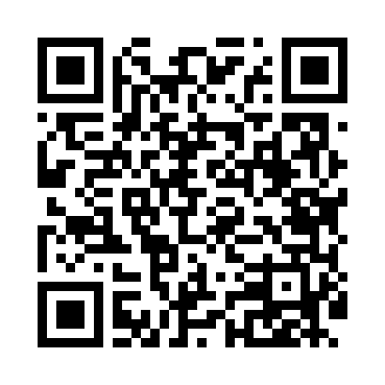
Номер товарно-транспортной накладной: |  |  | Торговый представитель: Amriyev Muhammad
Поставщик: Toshkent falcon fly 2 |  |  | Телефон торгового представителя: +998972880505
Дата отгрузки: 16.10.2025 |  |  | Контрагент: """" Klient
Дата консигнации: |  |  | Адрес:
Доставщик: |  |  | Телефон:
Телефон доставщика:
Время заказа: 16.10.2025 12:40:48
№ | Штрих-код | Название товаров (работ,услуг) | Количество | Количество в кейсе | Цена | Сумма
 |  |  | 17 |  |  | 54.6
1 | 6805019698736 | Коврик для ванны, 44×75 см, DB-98-73 | 3 | 3 шт. | 3.20 | 9.60
2 | 6805019698729 | Коврик для ванны, 43×75 см, DB-98-72 | 2 | 2 шт. | 2.20 | 4.40
3 | 6805019698750 | Коврик для ванны, 40×70 см, DB-98-75 | 3 | 3 шт. | 3 | 9
4 | 6805019698743 | Коврик для ванны, 54×85 см, DB-98-74 | 3 | 3 шт. | 4.40 | 13.20
5 | 6921525602538 | Қаҳва қайнатиш учун турка 11 см DB-25-3 | 2 | 2 шт. | 3.20 | 6.40
6 | 6921525602521 | Қаҳва қайнатиш учун турка 10 см DB-25-2 | 2 | 2 шт. | 2.90 | 5.80
7 | 6921525602552 | Қаҳва қайнатиш учун турка 10,5см DB-25-5 | 2 | 2 шт. | 3.10 | 6.20
Итого: 54.6$|->UZS: 682,500.00

